解答
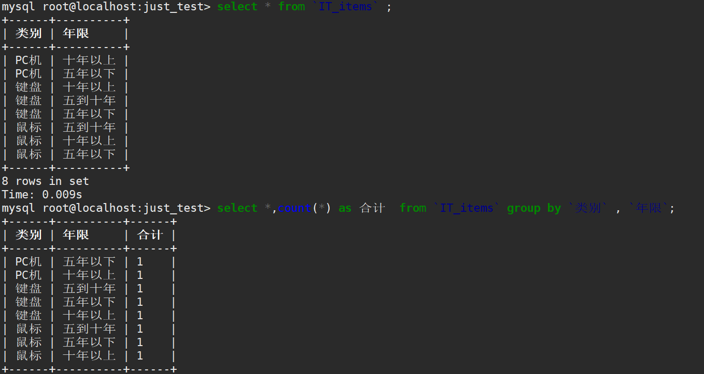
类别 | 年限 | 解法1：countifs函数
鼠标 | 五年以下 |  | 年限 | 五年以下 | 十年以上 | 五到十年
鼠标 | 十年以上 | 类别
鼠标 | 五到十年 | 鼠标 |  | 1 | 1 | 1
键盘 | 五年以下 | 键盘 |  | 1 | 1 | 1
键盘 | 五到十年 | PC机 |  | 1 | 1 | 0
键盘 | 十年以上
PC机 | 五年以下
PC机 | 十年以上

 |  | 解答2：数据透视表
 |  | 计数项:类别 | 类别
 |  | 年限 | PC机 | 键盘 | 鼠标 | (空白) | 总计
 |  | 十年以上 | 1 | 1 | 1 |  | 3
 |  | 五到十年 |  | 1 | 1 |  | 2
 |  | 五年以下 | 1 | 1 | 1 |  | 3
 |  | (空白)
 |  | 总计 | 2 | 3 | 3 |  | 8

 |  | 解答3：SQL

